Conheça o Mobills
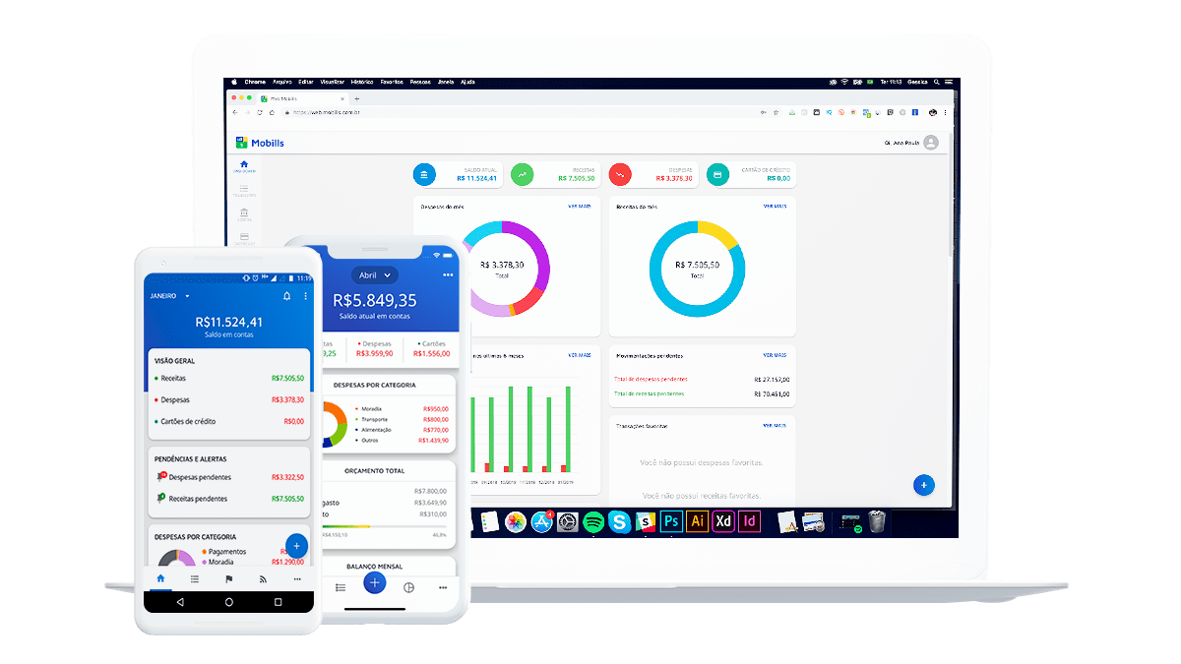

O Mobills é um sistema de controle financeiro pessoal online que te ajuda a organizar seu orçamento. Você pode registrar despesas e receitas e, assim, saberá exatamente para onde o seu dinheiro está indo. Desse jeito, você nunca vai gastar mais do que deveria e nem olhar para a fatura do seu cartão de crédito e se perguntar como você gastou tudo aquilo. O aplicativo foi criado em 2013 pelos irmãos Carlos Terceiro e David Mosiah, dois estudantes de tecnologia apaixonados por soluções simples para problemas do dia a dia. Inicialmente desenvolvido apenas para smartphones Android, o aplicativo cresceu para a Web e agora também pode ser usado nos dispositivos iOS.

Ainda não é um usuário? Se cadastre agora grátis!

Acesse a próxima aba para visualizar sua planilha

